3.2.1 Ben. (inc) weerstandscap
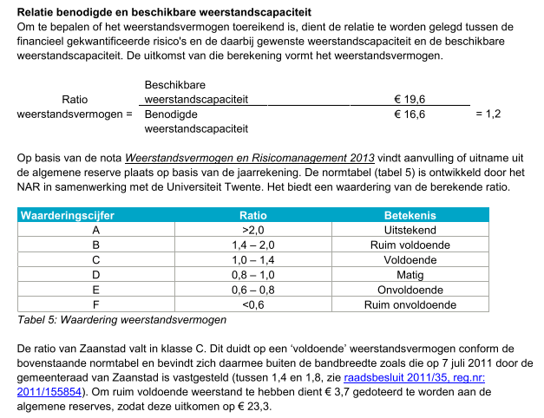
 | Typering | 2015 | 2016 | 2017 | 2018 | 2019
Totale benodigde weerstandscapaciteit | Hoofdkengetal | 10,800,000 | 14,800,000 | 16,600,000 | 12,700,000 | 11,900,000

 | Bron | Paginanummers
Totale benodigde weerstandscapaciteit | Paragraaf weerstandsvermogen en risicobeheersing | * | p. 107 | p. 110 | p. 102 | p. 120
*Cijfers 2015 komen uit het rapport Zicht op de financiële positie

4.1.2 Verhouding schuld-activa
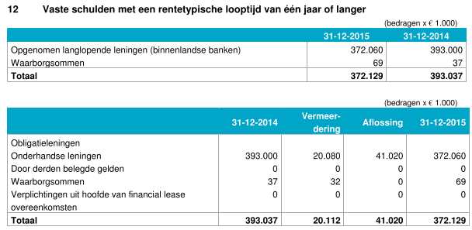
 | Typering | 2015 | 2016 | 2017 | 2018 | 2019
Verhouding schuld/activa | Steunkengetal | 77% | 76% | 79% | 87% | 90%
Materiele vaste activa met economisch nut | Benodigde gegevens | 545,203,000 | 571,471,000 | 581,420,000 | 590,957,000 | 608,692,000
Investeringen met een economisch nut | Benodigde gegevens | 372,916,000 | 287,906,000 | 290,518,000 | 302,889,000 | 319,553,000
Investeringen met een economisch nut, waarvoor ter bestrijding van de kosten een heffing kan worden geheven | Benodigde gegevens | 172,287,000 | 178,244,000 | 183,798,000 | 179,362,000 | 180,832,000
In erfpacht uitgegeven gronden | Benodigde gegevens | nb | 105,321,000 | 107,104,000 | 108,706,000 | 108,307,000
Financiele vaste activa | Benodigde gegevens | 56,612,000 | 62,602,000 | 60,916,000 | 47,334,000 | 37,964,000
Totale schulden | Benodigde gegevens | 466,129,000 | 479,184,000 | 509,180,000 | 556,635,000 | 584,278,000
Vaste schulden met een rentetypische looptijd van één jaar of langer | Benodigde gegevens | 372,129,000 | 385,184,000 | 427,180,000 | 474,635,000 | 507,278,000
Renteswaps | Benodigde gegevens | 94,000,000 | 94,000,000 | 82,000,000 | 82,000,000 | 77,000,000
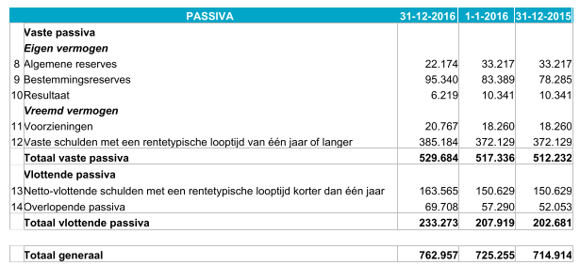
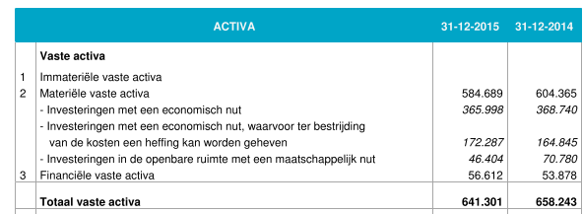
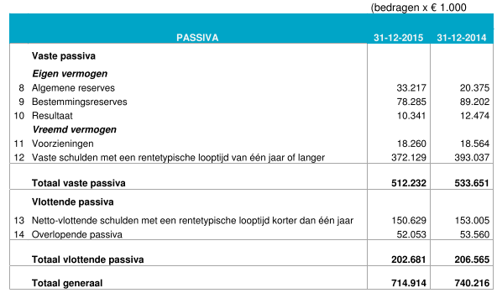

 | Bron | Paginanummers |  |  |  |  | Berekening
Verhouding schuld/activa | Door rekenkamer berekend | nvt. | nvt. | nvt. | nvt. | nvt. | C / (A + B)
Materiele vaste activa met economisch nut | Door rekenkamer berekend | nvt. | nvt. | nvt. | nvt. | nvt. | A: Aa+Ab+Ac
Investeringen met een economisch nut | Balans | p. 173* | p. 173 | p. 163-164 | p. 173-174 | p. 205-206 | Aa
Investeringen met een economisch nut, waarvoor ter bestrijding van de kosten een heffing kan worden geheven | Balans | p. 173* | p. 173 | p. 163-164 | p. 173-174 | p. 205-206 | Ab
In erfpacht uitgegeven gronden | Balans | nb | p. 173 | p. 163-164 | p. 173-174 | p. 205-206 | Ac
Financiele vaste activa | Balans | p. 188 | p. 173 | p. 163-164 | p. 173-174 | p. 205-206 | B
Totale schulden | Balans | p. 188 | p. 173 | p. 163-164 | p. 173-174 | p. 205-206 | C: Ca+Cb
Vaste schulden met een rentetypische looptijd van één jaar of langer | Balans | p. 188 | p. 173 | p. 163-164 | p. 173-174 | p. 205-206 | Ca
Renteswaps | Balans | p. 105 | p. 100 | p. 182 | p. 193 | p. 219 | Cb
*Betreft gecorrigeerde cijfers uit jaarrekening 2016

